Prijzenblad
bijlage 2 - prijzenblad
Europese aanbestedingsprocedure BHV en EHBO Trainingen + verbandtrommel

aanbieder vult de oranje cellen in, de prijzen die u hier verwerkt zijn geldend voor de overeenkomst

Soort training | Prijs per deelnemer | Fictief aantal deelnemers |  | Prijs per training

BHV basisopleiding |  | 12 |  | € -
BHV herhalingsopleiding (inclusief e-learning) |  | 12 |  | € -
EHBO basisopleiding |  | 12 |  | € -
EHBO herhalingsopleiding (inclusief e-learning) |  | 12 |  | € -
Hoofd BHV |  | 12 |  | € -
Kinder EHBO |  | 12 |  | € -
Oranje Kruis EHBO |  | 12 |  | € -
BLS |  | 12 |  | € -
EHBO basis/herhalingsopleiding gericht op sportspecifieke blessures/ongelukken |  | 12 |  | € -
Herhalingscursus BHV Brand en Ontruiming |  | 12 |  | € -
Herhalingscursus BLS als onderdeel van BHV |  | 12 |  | € -
BHV opleiding inclusief lotus |  | 12 |  | € -
EHBO weekendtoeslag |  | 12 |  | € -
BHV weekendtoeslag |  | 12 |  | € -
EHBO opleiding inclusief lotus |  | 12 |  | € -

G1 - Totaalprijs |  |  |  | € -
Omschrijving | Aantal | Prijs per eenheid |  | Prijs totaal
Verbanddoos BHV en EHBO | 20 |  |  | € -
Navulling verbanddoos | 40 |  |  | € -
Controle blusmiddelen | 20 |  |  | € -
Controle communicatiemiddelen | 20 |  |  | € -
Onruimingsoefeningen 3 uur | 30 |  |  | € -
 |  | Totaal |  | € -
 |  |  | Totaalprijs training + overig | € -

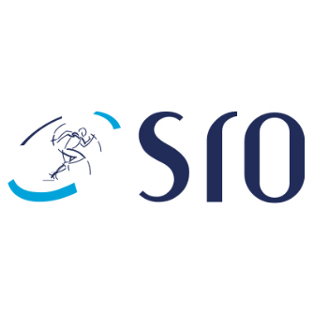

Getekend voor akkoord
Naam inschrijver
Naam tekenbevoegde
Datum
Handtekening

